CollectiveAccess
Image | Object | Description | Date
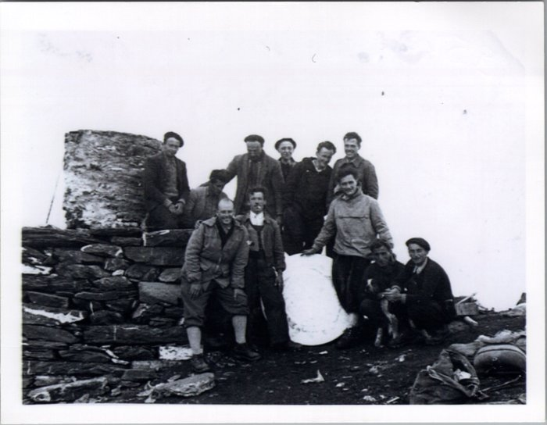 | Photo au sommet du Buet en 1954 (23-001) | Photo au sommet du Buet en 1954 sur la table d'orientation De gauche à droite : 1er rang : Demerlé (vacancier), Jean DUCROZ (Sauqui), Joseph DEFFAYET (Baban), Maurice DEFFAYET (Colu), Joseph MOGENIER (Ptit homme) 2e rang : François RAYMOND (Passy), Claude RICHARD (Bouzaron), Pierre DEFFAYET (Colu), Noel MOGENIER (ptit homme), Louis RICHARD (Zef), Michel FORAX
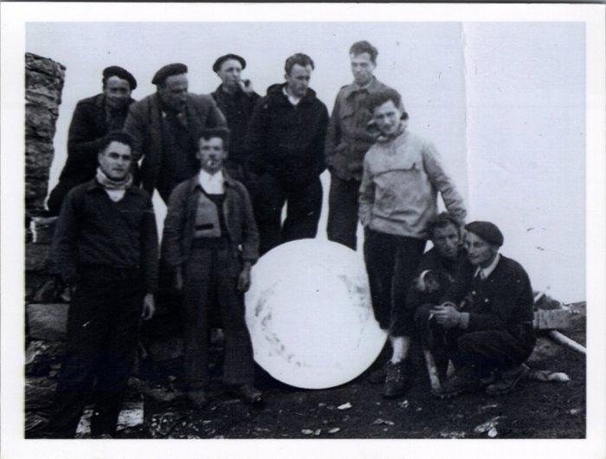 | Photo au sommet du Buet en 1954 (23-002) | Photo au sommet du Buet en 1954 à côté de la table d'orientation De gauche à droite : 1er rang : ?, Jean DUCROZ (Sauqui), Joseph DEFFAYET (Baban), Maurice DEFFAYET (Colu), Joseph MOGENIER (Ptit homme) 2e rang : François RAYMOND (Passy), Pierre DEFFAYET (Colu), Noel MOGENIER (Ptit homme), Louis RICHARD (Zef), Michel FORAX

